Sheet1
번호 | 발생오류 | 발생날짜 | 해결방법 | 해결날짜 | 해결여부
1 | 장고 새 프로젝트 생성 후 manage.py 누르면 웹이 실행이 안되고 파이썬 실행되다가 꺼짐 | 2020-11-22 | 그냥 내가 띄우는 법을 몰랐다. 장고메뉴얼.txt 참조 | 2011-11-22 | 완료
2 | 파이참 30일 임시판임 | 2020-11-22 | https://www.jetbrains.com/shop/eform/students?_st=NFJDNWx7iv5cmILPhm1ILVoPKzkjkmcozayqoi9EVHkzv7kCX9JPTGyE9HQQqVQc 여기서 파이참 대학생 인증/isic멤버쉽 인증 후 재 인증 해야함 manage liscense에서 등록된 아이디 비밀번호 등록 | 2011-11-22 | 완료
3 | 파이썬 컴파일러를 찾을 수 없다 (경로에 파이썬이 없다는 뜻 같음) | 2020-11-25 | Add interpreter에서 system interpreter를 추가해줬다. 그랬더니 아래처럼 설정됐다. 여러가지 파이썬 interpreter설정 방법이 있는 것 같다. (아나콘다 라던가) | 2020-11-25 | 완료
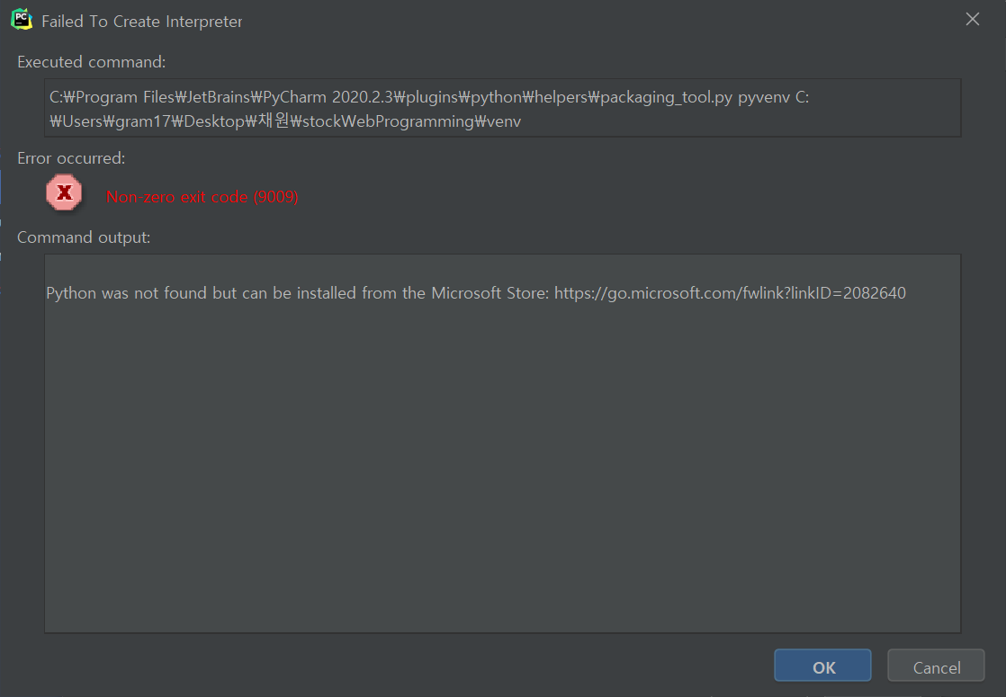 3.1 | 파이썬 컴파일러를 찾을수없다길래 setting>python interpreters 에서 추가를 해줬는데 오류가 또 뜬다.. | 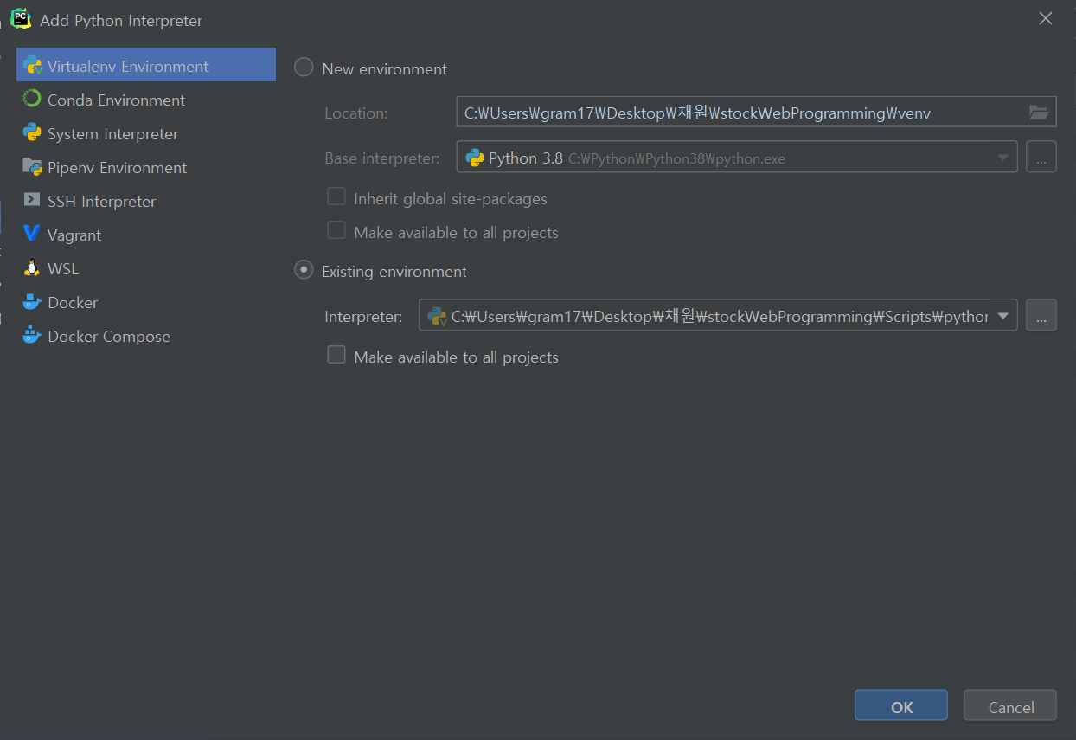 2020-11-25 |  | 2020-11-25 | 완료
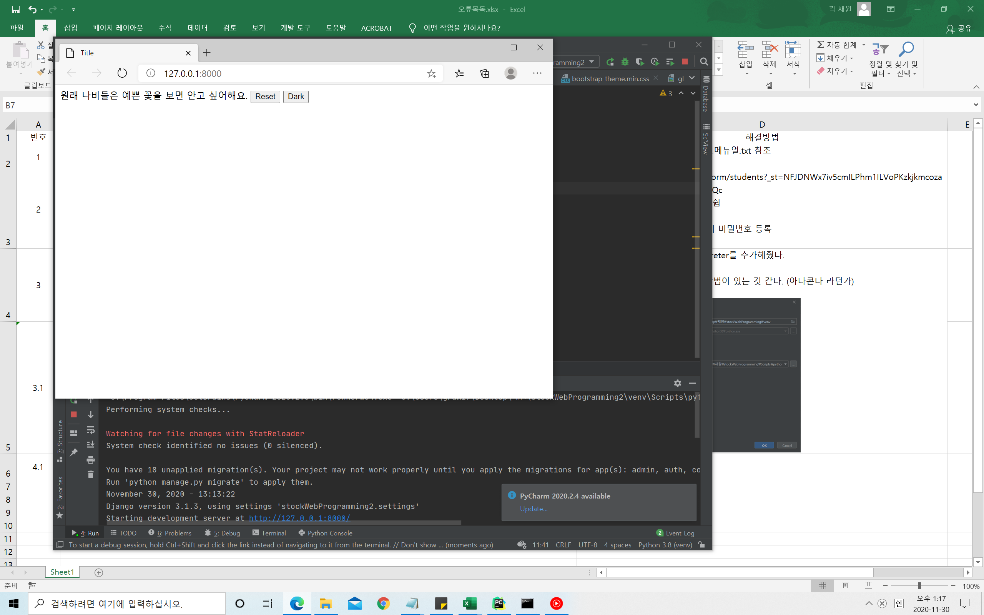 4 | 파이썬 웹페이지 실행시 부트스트랩을 못들고옴. 아마 웹으로 실행하기때문에 로컬에서 못가져오는 듯 | 2020-11-30 | 전: <link rel="stylesheet" href="bootstrap/css/bootstrap.css"> 후: <link rel="stylesheet" href="https://maxcdn.bootstrapcdn.com/bootstrap/3.3.2/css/bootstrap-theme.min.css"> | 2020-11-30 | 완료
5 | 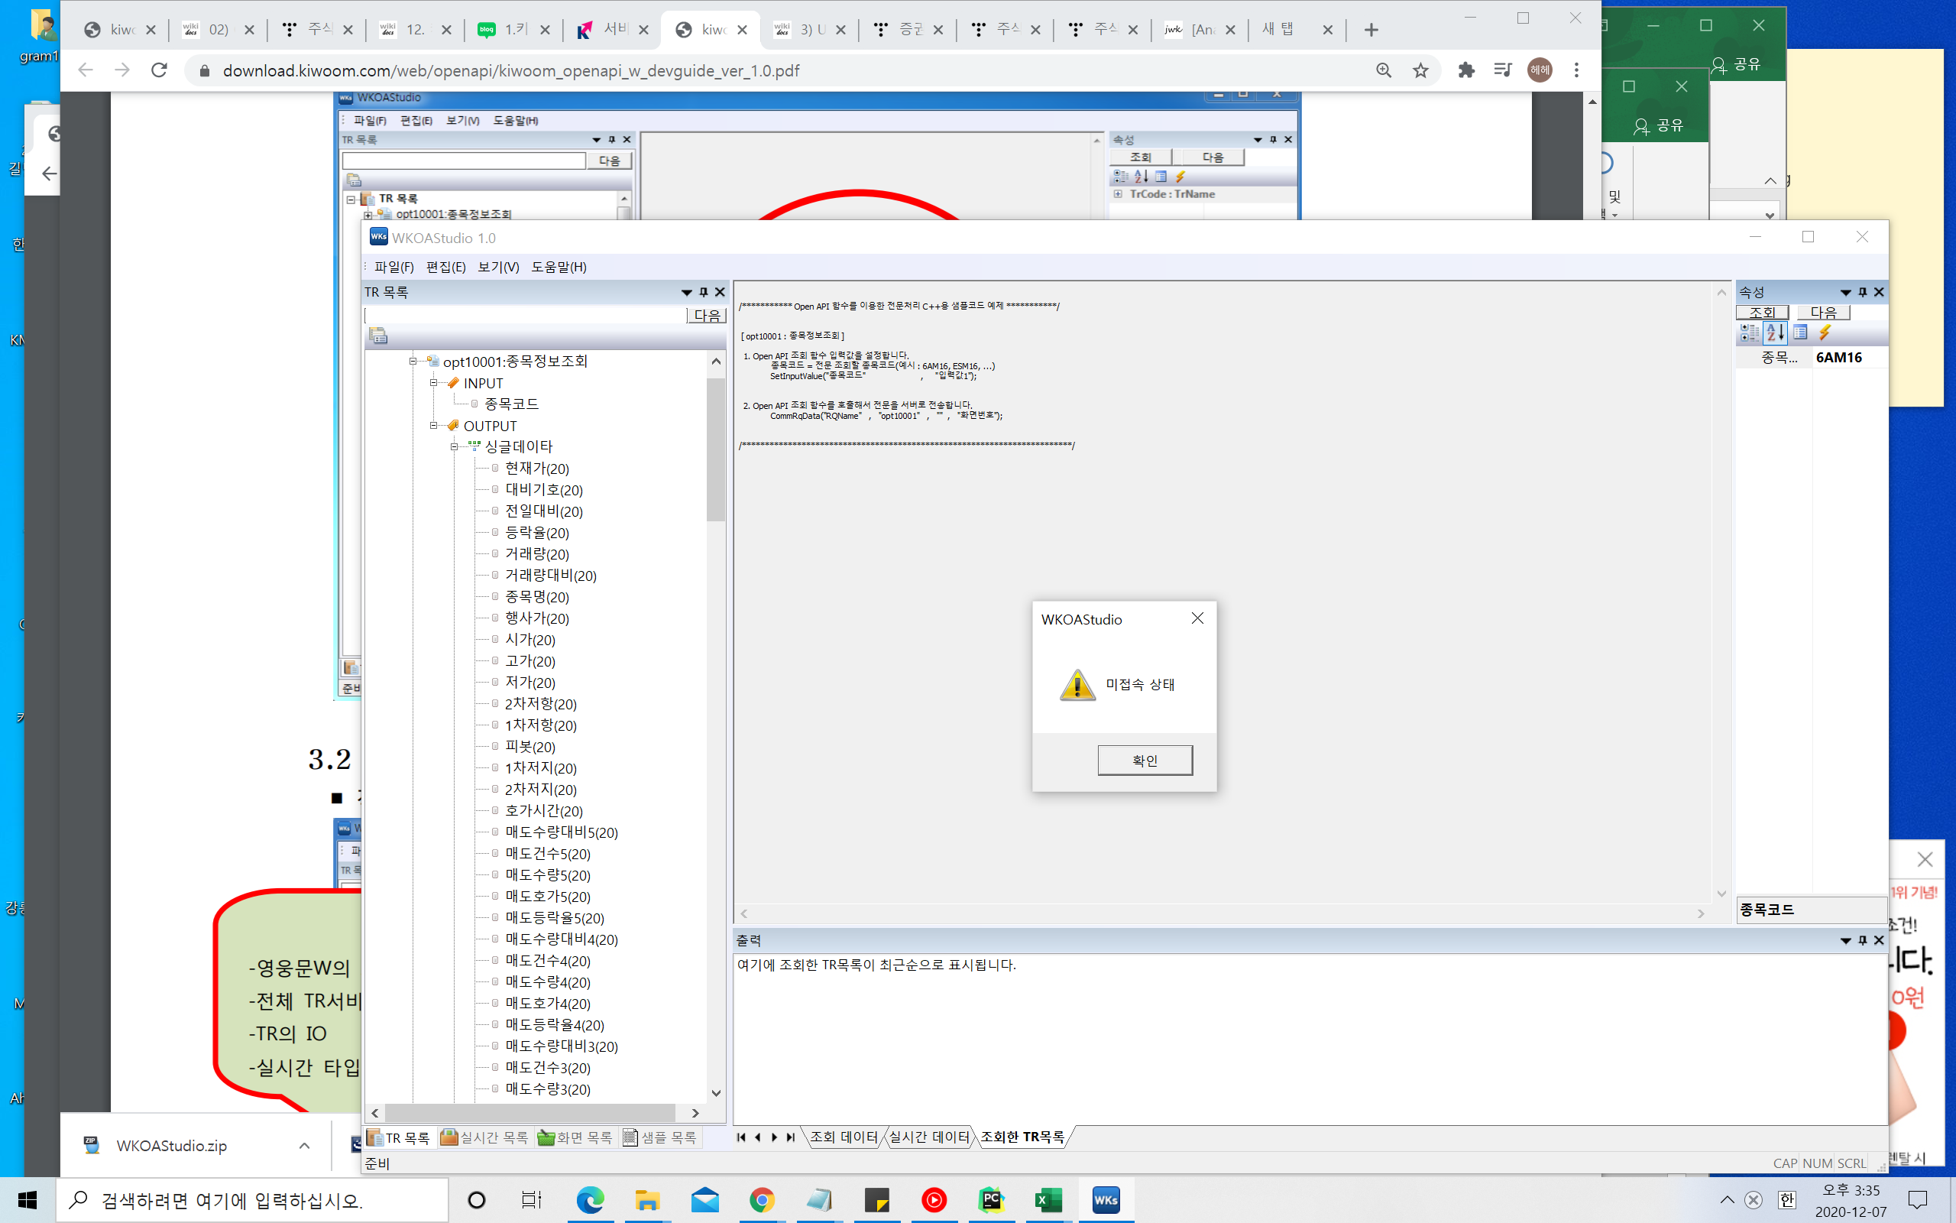 WKOA STUDIO 조회가안됨 조회할때마다 미접속 상태라고 뜸 | 2020-12-07 | 키움증권의 영웅문글로벌은 유료서비스… 월 200$ 을 내란다.. 포기 다른 API를 찾아봐야 할듯하다. 다른거 찾았음

